Análisis de Riesgos
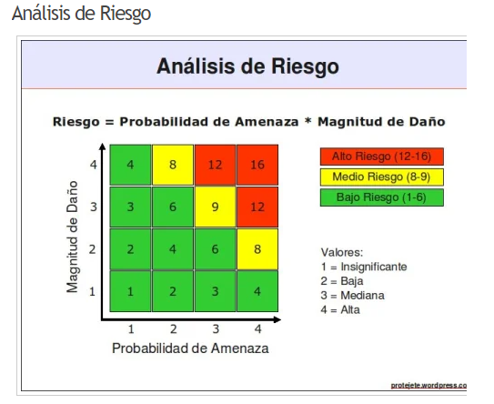
PLANTILLA ANÁLISIS DE RIESGOS

CATEGORIZACIÓN |  |  |  |  | CLASIFICACIÓN |  |  |  |  |  | RESPUESTA
ID | NOMBRE | DESCRIPCION | CATEGORÍA | TIPO | PUNTUACIÓN DE RIESGO | IMPACTO |  | PROBABILIDAD |  | CLASIFICACIÓN | MITIGACIÓN | DISPARADOR | NUEVA CALIFICACIÓN
RI-01 | Fallos en la autenticación de usuarios | La autenticación de usuarios puede fallar debido a errores en la configuración de seguridad, bugs en el código o malas prácticas en la implementación. Este riesgo podría permitir accesos no autorizados o bloquear a usuarios legítimos. | TECNICOS | OPERACIONAL | 12 | ALTO | 4 | ALTO | 4 | ALTO | Implementar pruebas exhaustivas en los endpoints de autenticación | Detectar inconsistencias en el inicio de sesión o errores de token. | Medio
RI-02 | Datos incompletos proporcionados por el cliente | Los clientes pueden ingresar datos incompletos o incorrectos al registrarse o hacer una reserva, lo que afecta la calidad del servicio y los procesos operativos. | ORGANIZACIÓN | REQUISITOS | 11 | MEDIANO | 3 | MEDIANO | 3 | MEDIO | Validar datos en formularios y alertar a los usuarios sobre campos faltantes o inválidos. | Formularios incompletos o rechazo de datos en backend. | Bajo
RI-03 | Falta de capacitación del equipo de desarrollo | Un equipo mal capacitado puede generar retrasos en el desarrollo, errores en el código y dificultades en la implementación de nuevas funciones. | ORGANIZACIÓN | RECURSOS | 12 | ALTO | 4 | INSIGNIFICANTE | 1 | ALTO | Programar sesiones de capacitación técnica adaptadas a las necesidades del equipo. | Retrasos en entregas por desconocimiento técnico. | Medio
RI-04 | Problemas en la experiencia de usuario | Diseños poco intuitivos o interfaces confusas pueden frustrar a los usuarios, disminuyendo la retención y la satisfacción del cliente. | ORGANIZACIÓN | RESULTADOS | 8 | BAJO | 2 | MEDIANO | 3 | MEDIO | Realizar pruebas de usuario frecuentes y ajustes basados en feedback. | Baja calificación en encuestas de satisfacción o quejas. | Bajo
RI-05 | Vulnerabilidad a ataques de seguridad | Las vulnerabilidades en la plataforma pueden ser explotadas por hackers, comprometiendo datos sensibles y afectando la confianza de los clientes. | TECNICOS | TECNOLOGIA | 16 | ALTO | 4 | ALTO | 4 | ALTO | Realizar pruebas de penetración y cumplir estándares OWASP. | Brechas de seguridad o reportes de vulnerabilidades. | Medio
RI-06 | Baja adopción por parte de los usuarios | Si el mercado objetivo no adopta la solución como se esperaba, puede haber dificultades para cumplir con los objetivos comerciales del proyecto. | EXTERNOS | MERCADO | 6 | MEDIANO | 3 | BAJO | 2 | BAJO | Realizar campañas de marketing enfocadas y tutoriales claros para usuarios. | Pocas cuentas nuevas o baja retención inicial. | Bajo
RI-07 | Costos operativos superiores a lo estimado | Los costos inesperados en infraestructura, personal o licencias de software pueden impactar negativamente en el presupuesto del proyecto. | GESTION | FINANCIAMIENTO | 8 | ALTO | 4 | BAJO | 2 | MEDIO | Revisar presupuestos regularmente y buscar optimización de infraestructura. | Aumento inesperado en costos de servidores o servicios. | Bajo
RI-08 | Competencia con funcionalidades similares | Los competidores pueden lanzar características similares o innovadoras que reduzcan el atractivo de la plataforma Rhea. | EXTERNOS | MERCADO | 4 | BAJO | 2 | BAJO | 2 | BAJO | Benchmarking continuo y análisis de diferenciadores. | Cambios en funcionalidades de competidores. | Bajo
RI-09 | Dificultades para mantener la fidelidad del cliente | Los competidores pueden lanzar características similares o innovadoras que reduzcan el atractivo de la plataforma Rhea. | EXTERNOS | MERCADO | 6 | MEDIANO | 3 | BAJO | 2 | BAJO | Programas de fidelización y descuentos exclusivos. | Reducción en el uso frecuente por clientes recurrentes. | Bajo
RI-10 | Feedback negativo en redes sociales | Las críticas públicas en redes sociales pueden dañar la reputación de la plataforma y afectar la percepción del público. | EXTERNOS | SOCIAL | 8 | ALTO | 4 | BAJO | 2 | MEDIO | Plan de gestión de crisis y respuestas públicas rápidas. | Comentarios negativos o quejas virales. | Bajo
RI-11 | Fallas en la gestión de actualizaciones | La implementación de actualizaciones sin pruebas suficientes puede introducir errores o causar interrupciones en el servicio. | TECNICOS | RENDIMIENTO | 9 | MEDIANO | 3 | MEDIANO | 3 | MEDIO | Establecer un plan de despliegue con pruebas exhaustivas. | Errores detectados tras actualizaciones. | Bajo
RI-12 | Ataques cibernéticos o vulnerabilidades explotadas | Amenazas como ransomware, phishing o ataques DDoS pueden interrumpir las operaciones y comprometer los datos de los clientes. | TECNICOS | TECNOLOGIA | 15 | ALTO | 4 | MEDIANO | 3 | ALTO | Auditorías periódicas y actualizaciones de seguridad. | Alertas de ataques detectadas en logs o reportes externos. | Medio
RI-13 | Desacuerdo entre el equipo de desarrollo y el cliente sobre los requerimientos finales | Diferencias en la comprensión de los requisitos entre el cliente y el equipo de desarrollo pueden llevar a la implementación de funcionalidades que no cumplen con las expectativas del cliente. | GESTION | COMUNICACIÓN | 7 | BAJO | 2 | BAJO | 2 | BAJO | Establecer reuniones frecuentes de revisión de requisitos con el cliente, documentar las decisiones y contar con aprobaciones formales antes de proceder. | Cambios constantes en los requisitos o falta de claridad en la documentación. | Bajo
RI-14 | Baja capacidad de los servidores durante picos de tráfico | Durante momentos de alta demanda, los servidores podrían no soportar el tráfico, causando caídas o lentitud en la plataforma. | TECNICOS | TECNOLOGIA | 9 | MEDIANO | 3 | MEDIANO | 3 | MEDIO | Implementar servicios escalables en la nube y realizar pruebas de carga periódicas para anticipar problemas. | Campañas de marketing exitosas o eventos con alta afluencia de usuarios simultáneos. | Bajo
RI-15 | Fallos en la implementación de actualizaciones futuras | Actualizaciones futuras podrían generar bugs inesperados o afectar funcionalidades existentes, causando insatisfacción en los usuarios. | TECNICOS | RENDIMIENTO | 6 | MEDIANO | 3 | BAJO | 2 | BAJO | Implementar un sistema de pruebas automatizadas y realizar despliegues en entornos de prueba antes de actualizar en producción. | Cambios mayores en el código sin pruebas exhaustivas. | Bajo

Matriz estimación
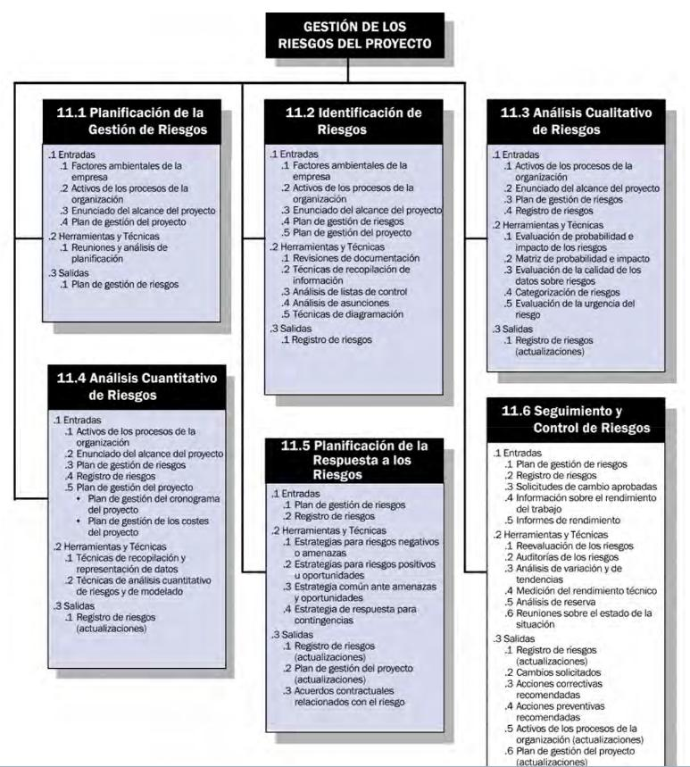
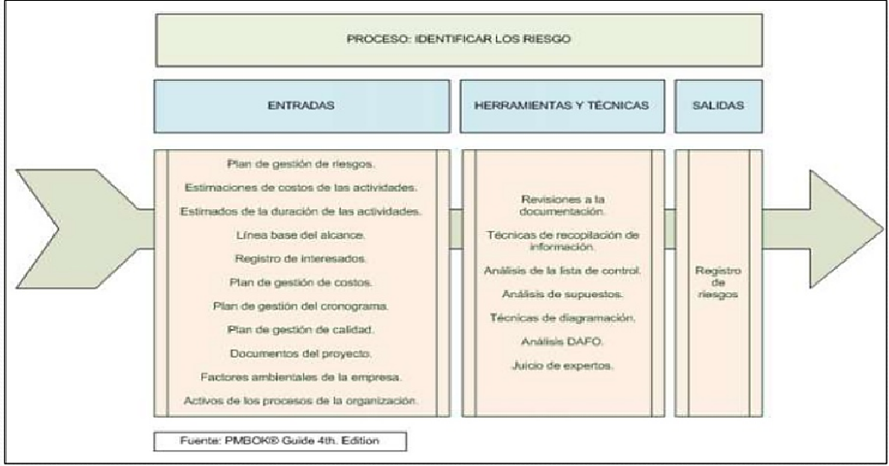
IMPACTO O MAGNITUD DEL DAÑO |  | INSIGNIFICANTE | 1
PROBABILIDAD AMENZA |  | BAJO | 2
 |  | MEDIANO | 3
 |  | ALTO | 4

RESULTADO ANALISIS NIVEL DE RIESGO |  | ALTO RIESGO
 |  | MEDIANO RIESGO
 |  | BAJO RIESGO

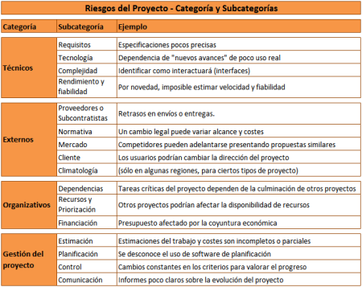
TIPOS DE RIESGO |  | COSTO
 |  | PLAZOS
 |  | RESULTADOS
 |  | CONTROL
 | GESTION | COMUNICACIÓN
 | ORGANIZACIÓN | OPERACIONAL
 | TECNICOS | DEPENDENCIAS
 | EXTERNOS | RECURSOS
 |  | FINANCIAMIENTO
 |  | REQUISITOS
 |  | TECNOLOGIA
 |  | COMPLEJIDAD
 |  | RENDIMIENTO
 |  | PROVEEDORES
 |  | AMBIENTAL
 |  | SOCIAL
 |  | LEGAL-NORMATIVO
 |  | MERCADO

CRITERIOS PRO
